DefectList
id | Title | Screen | Steps | Exepect Result | Actual Result | Priority | Serverity | Date | Owner | Build | Image
1 | kiểm tra khi upload hình muỗi | Trang chủ | 1. Mở phần mềm 2. Chọn choose file 3. Chọn ảnh con muỗi | 4. Đưa ra thông báo: "No mosquito found!" | 4. Nhận diện loại muỗi, và mức độ tin cậy của nó | Low | Medium | 2024-05-31 | Ty | version: 0.0.4-20240530
2 | Kiểm tra upload hình động vật khác không phải con muỗi | Trang chủ | 1. Mở phần mềm 4. Chọn choose file 3. upload hinh ảnh không phải muỗi | 4. Hiển thị nhận diện loại muỗi 005_anopheles_annulipes; 0.87 | 5. Đưa ra thông báo: "No mosquito found!" | Low | Medium | 2024-05-31 | Ty | version 0.0.4-20240530
3 | kiểm tra khi upload hinh ảnh con người | Trang chủ | 1. Mở phần mềm 2. Chọn choose file 3. upload hinh ảnh con người | 4. Nhận diện đó là con muỗi Aedes notoscriptus; 0.88 | 4. Đưa ra thông báo: "No mosquito found!" | Low | Medium | 2024-05-31 | Ty | version: 0.0.4-20240530
4 | Kiểm tra khi upload hình con muỗi AI | Trang chủ | 1. Mở phần mềm 2. Chọn choose file 3. Chọn ảnh con muỗi AI | 4. Nhận diện đó là con muỗi Aedes notoscriptus; 0.77 | 4. Đưa ra thông báo: "No mosquito found!" | Low | Medium | 2024-05-31 | Ty | version 0.0.4-20240530 | 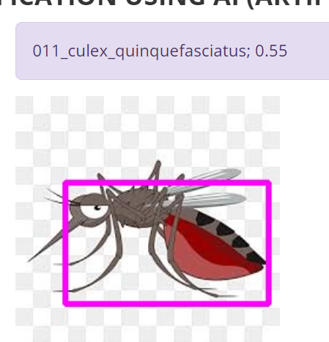
5 | Kiểm tra khi upload hình bất kỳ không phải muỗi | Trang chủ | 1. Mở phần mềm 2. Chọn choose file 3. Chọn ảnh bất kỳ | 4. Nhận diện đó là con muỗi Culex annulirostis; 0.75 | 4. Đưa ra thông báo: "No mosquito found!" | Low | Medium | 2024-05-31 | Ty | version: 0.0.4-20240530
6 | Kiểm tra khi upload hình bìa sách | Trang chủ | 1. Mở phần mềm 2. Chọn choose file 3. Chọn ảnh bìa sách | 4. Nhận diện đó là con muỗi Aedes notoscriptus; 0.77 | 4. Đưa ra thông báo: "No mosquito found!" | Low | Medium | 2024-05-31 | Ty | version 0.0.4-20240530
7 | kiểm tra lỗi khi cho bộ phận đầu muỗi | Trang chủ | 1. Mở phần mềm 2. Chọn choose file 3. Chọn ảnh bộ phận đầu muỗi | 4. Đưa ra thông báo: "No mosquito found!" | 4. Nhận diện loại muỗi, và mức độ tin cậy của nó | Low | Medium | 2024-05-31 | Ty | version: 0.0.4-20240531
8 | kiểm tra lỗi khi cho bộ phận đuôi muỗi | Trang chủ | 1. Mở phần mềm 2. Chọn choose file 3. Chọn ảnh bộ phận đuôi muỗi | 4. Đưa ra thông báo: "No mosquito found!" | 4. Nhận diện loại muỗi, và mức độ tin cậy của nó | Low | Medium | 2024-05-31 | Ty | version 0.0.4-20240531
9 | Kiểm tra upload hình ảnh trong danh sách | Trang chủ | 1. Mở phần mềm 2. Chọn choose file 3. Chọn ảnh trong danh sách | 4. Upload hình ảnh thành công và nhận diện đó là con muỗi | 4. hiển thị thông báo list of image | Low | Medium | 2024-05-31 | Ty | version: 0.0.4-20240532
10 | Kiểm tra màn hình trắng | configuration | 1.Mở phần mềm 2. Chọn configuration | 3.hiển thị màn hình để chọn mode | 3. Hiển thị màn hình trắng phải xóa data, nhắn phím f5 mới hiển thị | Low | Medium | 2024-05-31 | Ty | version 0.0.4-20240532

